Лист1
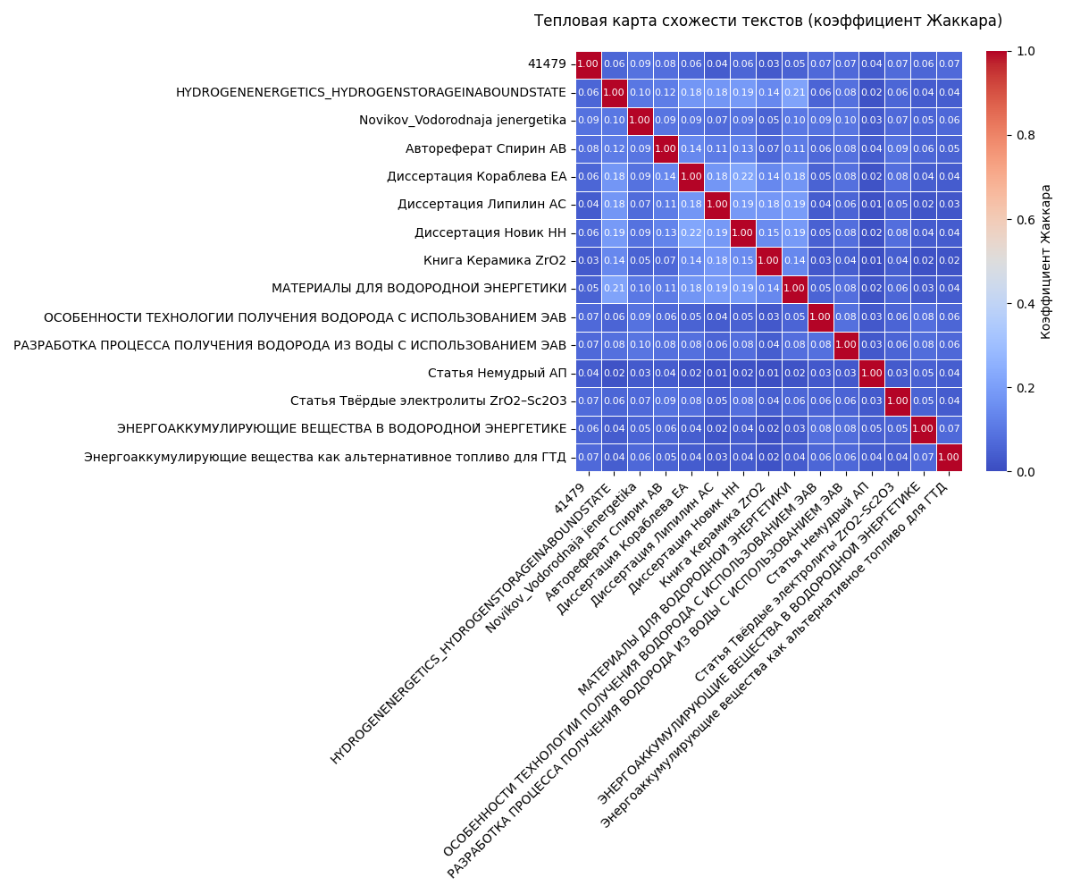
Предобработка текста
Название статьи | Разделение на параграфы | Целевые параграфы | Очитска текста | Токенизация | Лемматизация
41479 | json-файл | json-файл | json-файл | json-файл | json-файл
HYDROGENENERGETICS_HYDROGENSTORAGEINABOUNDSTATE | json-файл | json-файл | json-файл | json-файл | json-файл
Novikov_Vodorodnaja jenergetika | json-файл | json-файл | json-файл | json-файл | json-файл
Автореферат Спирин АВ | json-файл | json-файл | json-файл | json-файл | json-файл
Диссертация Кораблева ЕА | json-файл | json-файл | json-файл | json-файл | json-файл
Диссертация Липилин АС | json-файл | json-файл | json-файл | json-файл | json-файл
Диссертация Новик НН | json-файл | json-файл | json-файл | json-файл | json-файл
Книга Керамика ZrO2 | json-файл | json-файл | json-файл | json-файл | json-файл
МАТЕРИАЛЫ ДЛЯ ВОДОРОДНОЙ ЭНЕРГЕТИКИ | json-файл | json-файл | json-файл | json-файл | json-файл
ОСОБЕННОСТИ ТЕХНОЛОГИИ ПОЛУЧЕНИЯ ВОДОРОДА С ИСПОЛЬЗОВАНИЕМ ЭАВ | json-файл | json-файл | json-файл | json-файл | json-файл
РАЗРАБОТКА ПРОЦЕССА ПОЛУЧЕНИЯ ВОДОРОДА ИЗ ВОДЫ С ИСПОЛЬЗОВАНИЕМ ЭАВ | json-файл | json-файл | json-файл | json-файл | json-файл
Статья Немудрый АП | json-файл | json-файл | json-файл | json-файл | json-файл
Статья Твёрдые электролиты ZrO2–Sc2O3 | json-файл | json-файл | json-файл | json-файл | json-файл
ЭНЕРГОАККУМУЛИРУЮЩИЕ ВЕЩЕСТВА В ВОДОРОДНОЙ ЭНЕРГЕТИКЕ | json-файл | json-файл | json-файл | json-файл | json-файл
Энергоаккумулирующие вещества как альтернативное топливо для ГТД | json-файл | json-файл | json-файл | json-файл | json-файл

Сравнение skip-gram и CBOW
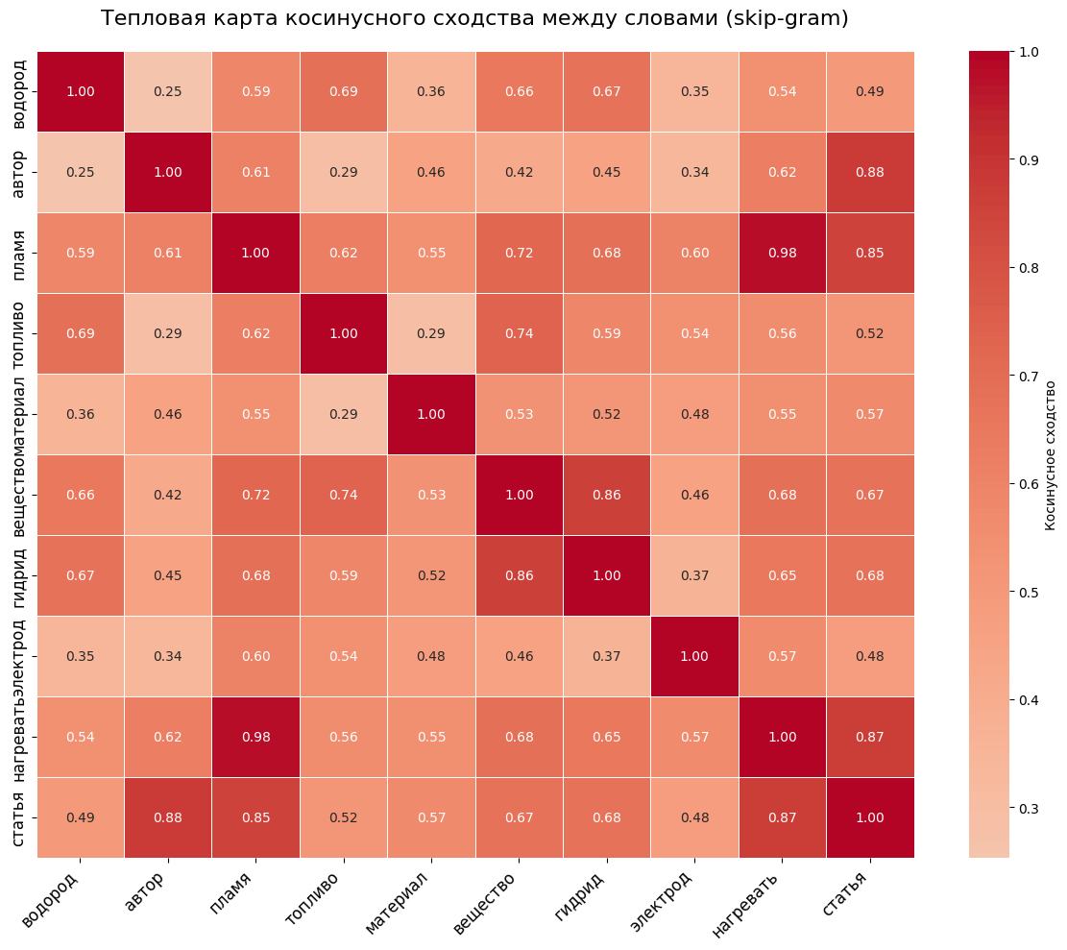
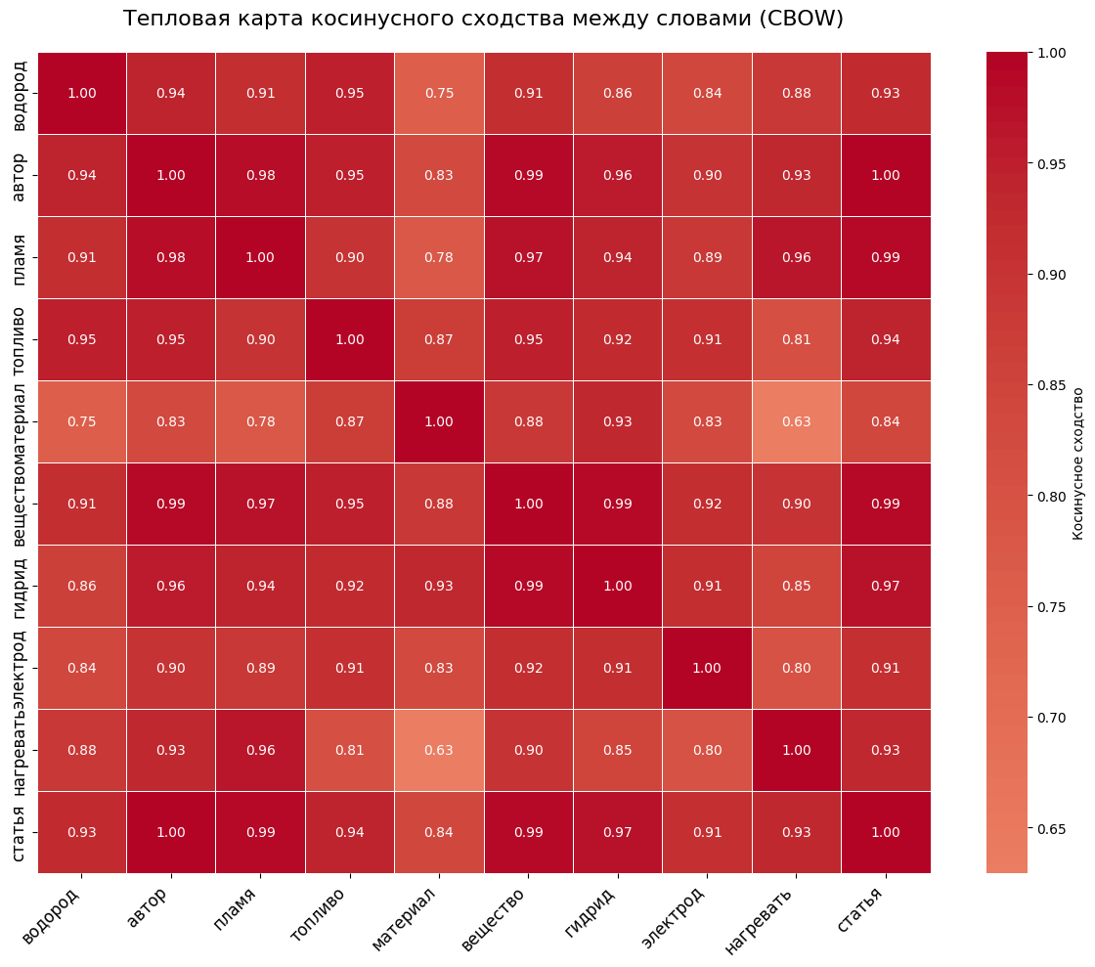
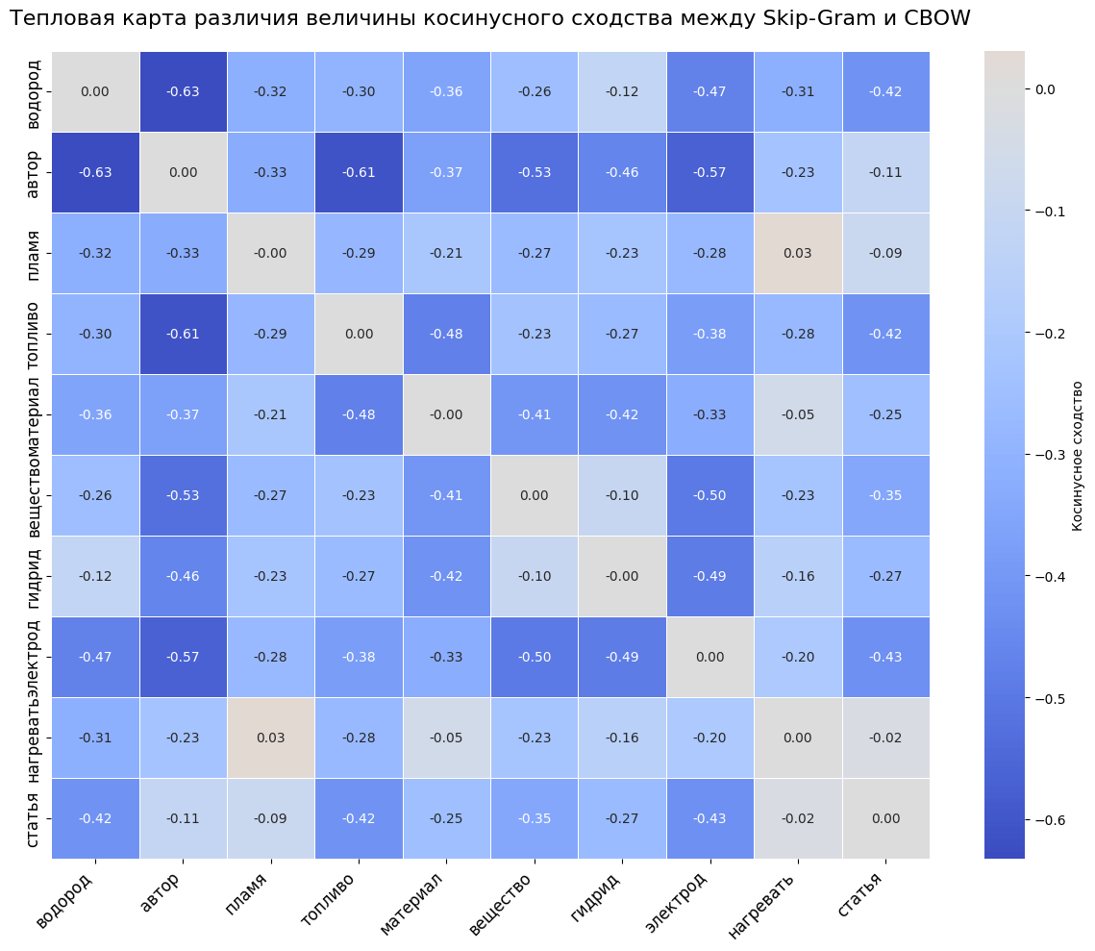

Оценка разреженности векторов в модели Word2Vec (skip-gram)
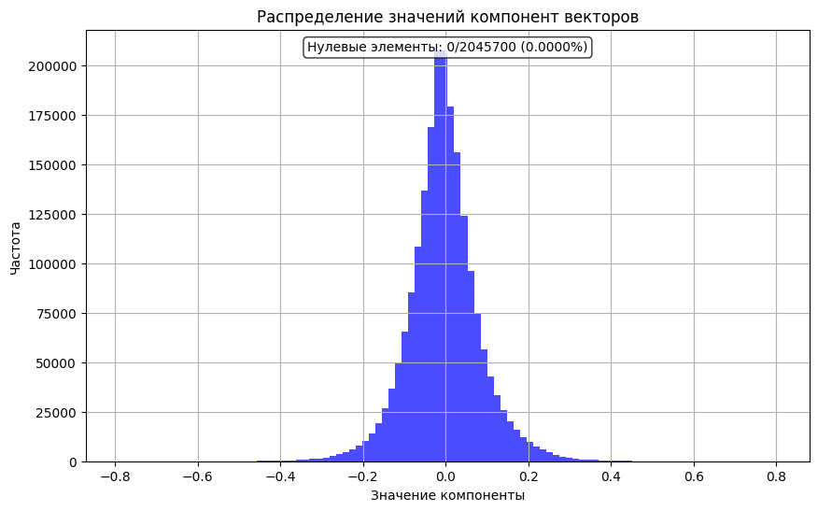

Вычсисление коэфициента Жаккара между текстами статей

